2026-02-14
規制番号 名称 |  |  |  |  | 02-0164 |  | 内神町入口 |  |  |  | (S9-TCU) |  | 運 用 開始日時 |  | 2026-02-14 |  |  |  | 製造番号 |  | K0000011
 |  |  |  |  |  |  |  |  |  |  |  |  |  |  |  |  |  |  | 製造年月 |  | 2025-12-01
管制番号 名称 |  |  |  |  | 20164 |  | 内神町入口 |  |  |  | 1012号「版6」 |  |  |  | 1:25:00 |  |  | ～
 |  |  |  |  |  |  |  |  |  |  |  |  |  |  |  |  |  |  | メーカー |  | 日本信号 |  |  | Int№： | 827
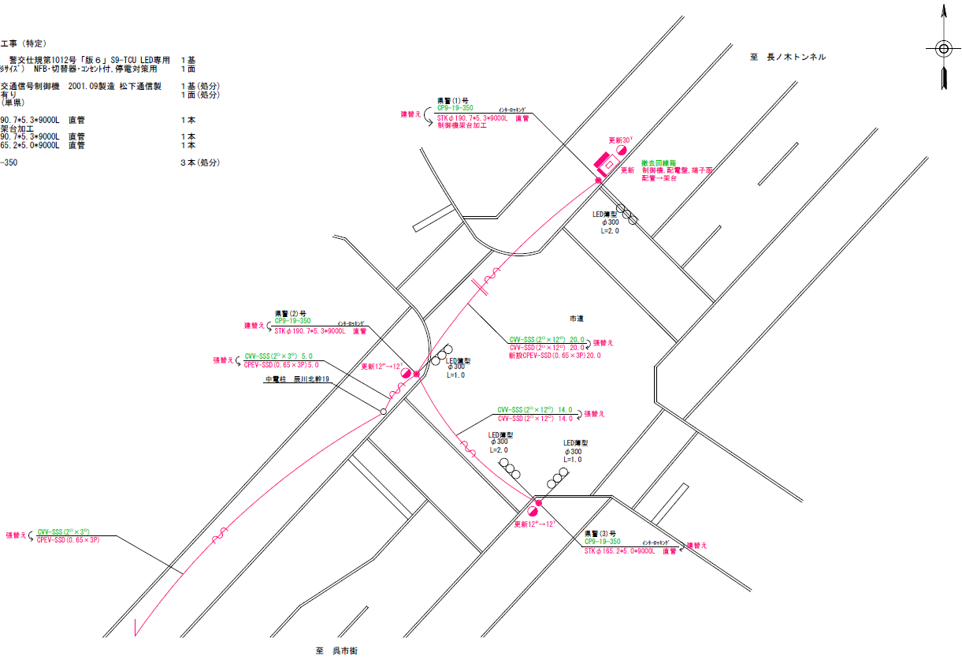

設計

27.0m
26.2m
設計

ステータス機能
S3:閃光(21:30～ 6:30)
 |  |  |  |  |  |  |  |  |  |  |  |  |  |  |  |  |  |  |  |  |  |  |  | 40 | 11.111111111 | 27.0 | 2.4
 |  |  |  |  |  |  |  |  |  |  |  |  |  |  |  |  |  |  |  |  |  |  |  | 30 | 8.3333333333 | 26.2 | 3.1
ステップ番号 |  |  |  | 1 | 2 | 3 | 4 | 5 | 6 | 7 | 8 | 9 | 10 | 11 | 12 | 13 | 14 | 15 | 16 | 17 | 18 | 19 | 20
ステップ名称 |  |  |  | 1PG | 1PW | 1 G | 1 Y | 1 R | 2PG | 2PW | 2 G | 2 Y | 2 R
流 動 図
7.9m
歩灯なし
7.7m
歩灯なし
12.4m
歩灯なし
11.2m
歩灯なし
EC6680K+34001001
EC6680K-6229
PD1220A V4.03
( １Ｐ ) |  | [ 1P ]
１ |  | [ 1V ]
( ２Ｐ ) |  | [ 2P ]
２ |  | [ 2V ]

ＰＵ |  |  |  | 109 |  |  |  |  | 109
ＰＬ | ( | 49秒 | ) | 10 | 5 | 2 | 3 | 3 | 13 | 5 | 2 | 3 | 3 |  |  |  |  |  |  |  |  |  |  | 70 | 59
保安秒時 | ( | 90秒 | ) | 47 | 5 | 2 | 3 | 3 | 17 | 5 | 2 | 3 | 3 |  |  |  |  |  |  |  |  |  |  | 140 | 120
最長時間（秒） |  |  |  | 110 | 110 | 110 | 10 | 10 | 110 | 110 | 110 | 10 | 10
最短時間（秒） |  |  |  | 6 | 0.95 | 0.95 | 0.95 | 0.95 | 6 | 0.95 | 0.95 | 0.95 | 0.95
ＡＢ連動出力

250164
規制番号 名称 |  |  |  |  | 2-0164 |  | 向井文具店前 |  |  |  |  |  | 運 用 |  | H.13年10月29日 |  |  |  | 製造番号 |  | 1B0931
管制番号 名称 |  |  |  |  | 250164 |  | 内神町入口 |  |  |  | （ＵＣ形） |  | 開始日時 |  | 16:13:00 |  |  | ～ | 製造年月 |  | 平成13年 9月

至 中央７丁目
至 本通り７丁目
 |  |  |  | 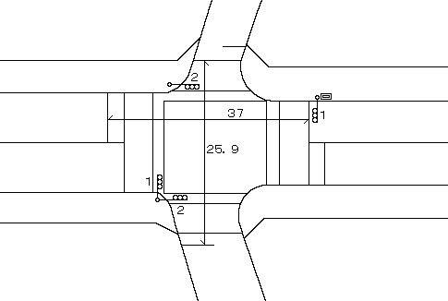

ステータス機能
S3:閃光(21:30～ 6:30)
その他
シリアル／パス端子

（ ）
ステップ番号 |  |  |  | 1 | 2 | 3 | 4 | 5 | 6 | 7 | 8 | 9 | 10 | 11 | 12 | 13 | 14 | 15 | 16 | 17 | 18 | 19 | 20
ステップ名称 |  |  |  | 1PG | 1PW | 1 G | 1 Y | 1 R | 2PG | 2PW | 2 G | 2 Y | 2 R
流 動 図
（ ）
（ ）
7.2m
m
m
m
m
m
8.0m
m
m
m
m
m
歩灯なし
歩灯なし
（ ）
12.9m
歩灯なし
10.9m
歩灯なし
( １Ｐ ) |  | [ 1P ]
１ |  | [ 1V ]
( ２Ｐ ) |  | [ 2P ]
２ |  | [ 2V ]

最終指定 |  |  |  |  |  |  |  | ○ |  |  |  |  | ○ | スプリット数： |  | 2
可変指定 |  |  |  | ○ |  |  |  |  | ○
保安秒時 | ( | 80秒 | ) | 41 | 5 | 2 | 3 | 3 | 13 | 5 | 2 | 3 | 3
最長時間（秒） |  |  |  | 110 | 110 | 110 | 10 | 10 | 110 | 110 | 110 | 10 | 10
最短時間（秒） |  |  |  | 6 | 0.95 | 0.95 | 0.95 | 0.95 | 6 | 0.95 | 0.95 | 0.95 | 0.95
ＡＢ連動出力 |  |  |  | A | B | B | B | B | B | A | A | A | A

